1. 학교급별 학령인구 수, 2015-2035
1. 학교급별 학령인구 수, 2015-2035

← 개요 및 목차 | 웹에서 열기

그림 3-1 · 미리보기 |  | 원자료 (Data)

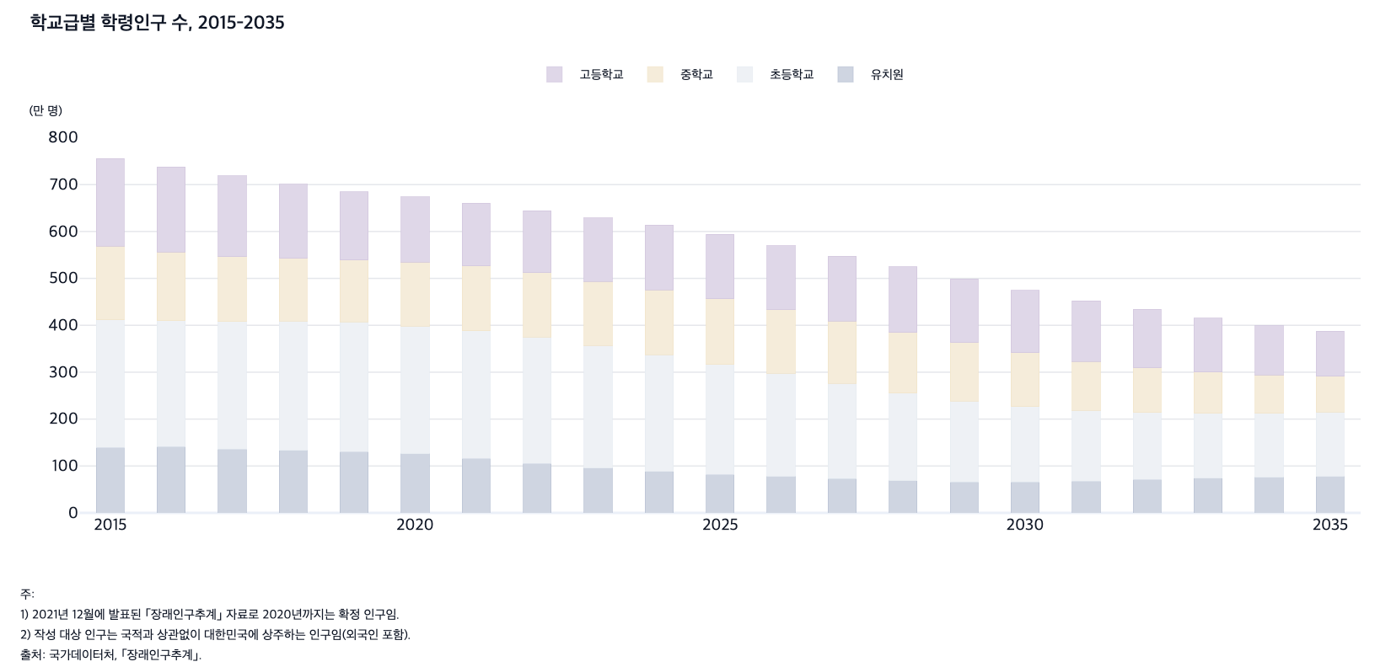
 |  | 그림 3-1. 학교급별 학령인구 수, 2015-2035

 |  |  |  |  |  |  | (만 명)
 |  | 연도 | 유치원 | 초등학교 | 중학교 | 고등학교 | 전체
 |  | 2015 | 139.3 | 272.0 | 157.8 | 186.8 | 755.8
 |  | 2016 | 141.2 | 268.8 | 145.8 | 181.6 | 737.3
 |  | 2017 | 136.4 | 271.9 | 138.5 | 171.5 | 718.3
 |  | 2018 | 133.6 | 275.6 | 134.0 | 157.4 | 700.6
 |  | 2019 | 130.7 | 276.6 | 131.9 | 145.3 | 684.5
 |  | 2020 | 125.7 | 272.4 | 136.4 | 139.0 | 673.5
 |  | 2021 | 116.4 | 272.0 | 138.0 | 134.4 | 660.7
 |  | 2022 | 105.2 | 270.1 | 136.8 | 132.3 | 644.4
 |  | 2023 | 95.9 | 260.7 | 136.4 | 136.4 | 629.4
 |  | 2024 | 88.5 | 248.5 | 138.4 | 137.9 | 613.4
 |  | 2025 | 82.3 | 234.4 | 140.3 | 136.7 | 593.6
 |  | 2026 | 77.4 | 220.3 | 135.7 | 136.2 | 569.6
 |  | 2027 | 72.9 | 203.6 | 132.8 | 138.2 | 547.5
 |  | 2028 | 68.8 | 186.6 | 129.6 | 140.0 | 525.0
 |  | 2029 | 66.1 | 172.5 | 124.8 | 135.5 | 498.9
 |  | 2030 | 66.0 | 160.7 | 115.4 | 132.6 | 474.7
 |  | 2031 | 68.0 | 150.4 | 104.6 | 129.4 | 452.5
 |  | 2032 | 71.0 | 142.8 | 95.5 | 124.6 | 434.0
 |  | 2033 | 73.7 | 138.3 | 88.1 | 115.3 | 415.5
 |  | 2034 | 76.1 | 136.3 | 82.0 | 104.5 | 398.9
 |  | 2035 | 78.1 | 136.6 | 77.1 | 95.4 | 387.3

 |  | 주: 1) 2021년 12월에 발표된 ｢장래인구추계｣ 자료로 2020년까지는 확정 인구임.
 |  | 2) 작성 대상 인구는 국적과 상관없이 대한민국에 상주하는 인구임(외국인 포함).
 |  | 출처: 국가데이터처, ｢장래인구추계｣.

2. 한국과 OECD 국가의 초·중·고등학교 교사 1인당
2. 한국과 OECD 국가의 초·중·고등학교 교사 1인당 학생 수, 2021, 2022, 2023

← 개요 및 목차 | 웹에서 열기

그림 3-2 · 미리보기 |  | 원자료 (Data)

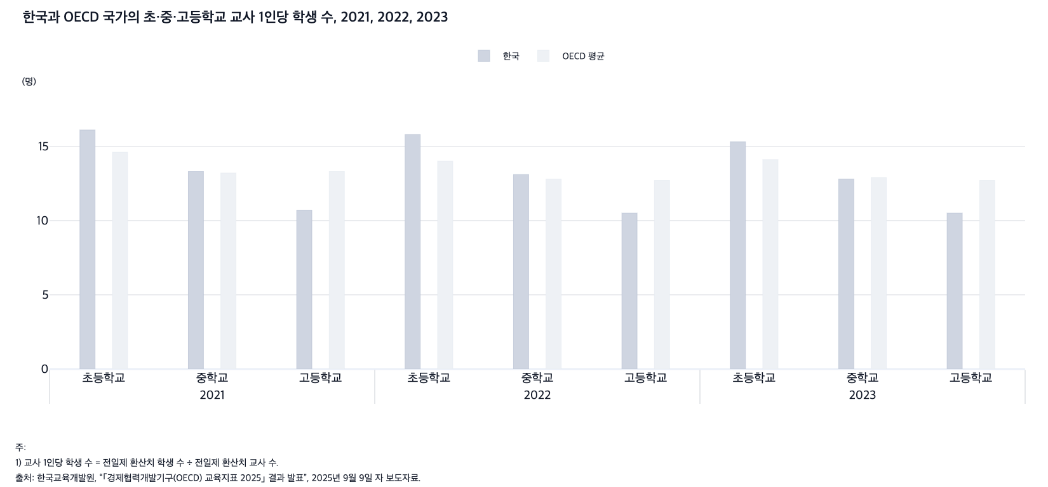
 |  | 그림 3-2. 한국과 OECD 국가의 초·중·고등학교 교사 1인당 학생 수, 2021, 2022, 2023

 |  |  |  |  | (명)
 |  | 연도 | 학교급 | 한국 | OECD 평균
 |  | 2021 | 초등학교 | 16.1 | 14.6
 |  |  | 중학교 | 13.3 | 13.2
 |  |  | 고등학교 | 10.7 | 13.3
 |  | 2022 | 초등학교 | 15.8 | 14.0
 |  |  | 중학교 | 13.1 | 12.8
 |  |  | 고등학교 | 10.5 | 12.7
 |  | 2023 | 초등학교 | 15.3 | 14.1
 |  |  | 중학교 | 12.8 | 12.9
 |  |  | 고등학교 | 10.5 | 12.7

 |  | 주: 1) 교사 1인당 학생 수 = 전일제 환산치 학생 수 ÷ 전일제 환산치 교사 수.
 |  | 2) 교사 수에는 수업 교사(기간제 교사와 휴직 교사 포함)만 포함되며 강사 또는 주 업무가 수업이 아닌 교사는 제외됨.
 |  | 출처: 한국교육개발원, “｢경제협력개발기구(OECD) 교육지표 2025｣ 결과 발표”, 2025년 9월 9일 자 보도자료.

3. 한국과 OECD 국가의 초·중학교 학급당 학생 수,
3. 한국과 OECD 국가의 초·중학교 학급당 학생 수, 2019, 2022, 2023

← 개요 및 목차 | 웹에서 열기

그림 3-3 · 미리보기 |  | 원자료 (Data)

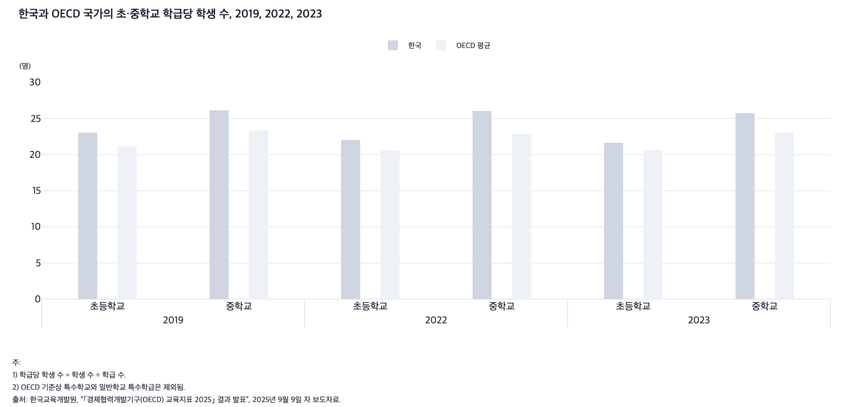
 |  | 그림 3-3. 한국과 OECD 국가의 초·중학교 학급당 학생 수, 2019, 2022, 2023

 |  |  |  |  | (명)
 |  | 연도 | 학교급 | 한국 | OECD 평균
 |  | 2019 | 초등학교 | 23.0 | 21.1
 |  |  | 중학교 | 26.1 | 23.3
 |  | 2022 | 초등학교 | 22.0 | 20.6
 |  |  | 중학교 | 26.0 | 22.8
 |  | 2023 | 초등학교 | 21.6 | 20.6
 |  |  | 중학교 | 25.7 | 23.0

 |  | 주: 1) 학급당 학생 수 = 학생 수 ÷ 학급 수.
 |  | 2) OECD 기준상 특수학교와 일반학교 특수학급은 제외됨.
 |  | 출처: 한국교육개발원, “｢경제협력개발기구(OECD) 교육지표 2025｣ 결과 발표”, 2025년 9월 9일 자 보도자료.

4. 한국과 OECD 국가의 교육단계별 GDP 대비 공교
4. 한국과 OECD 국가의 교육단계별 GDP 대비 공교육비 비율, 2022

← 개요 및 목차 | 웹에서 열기

그림 3-4 · 미리보기 |  | 원자료 (Data)

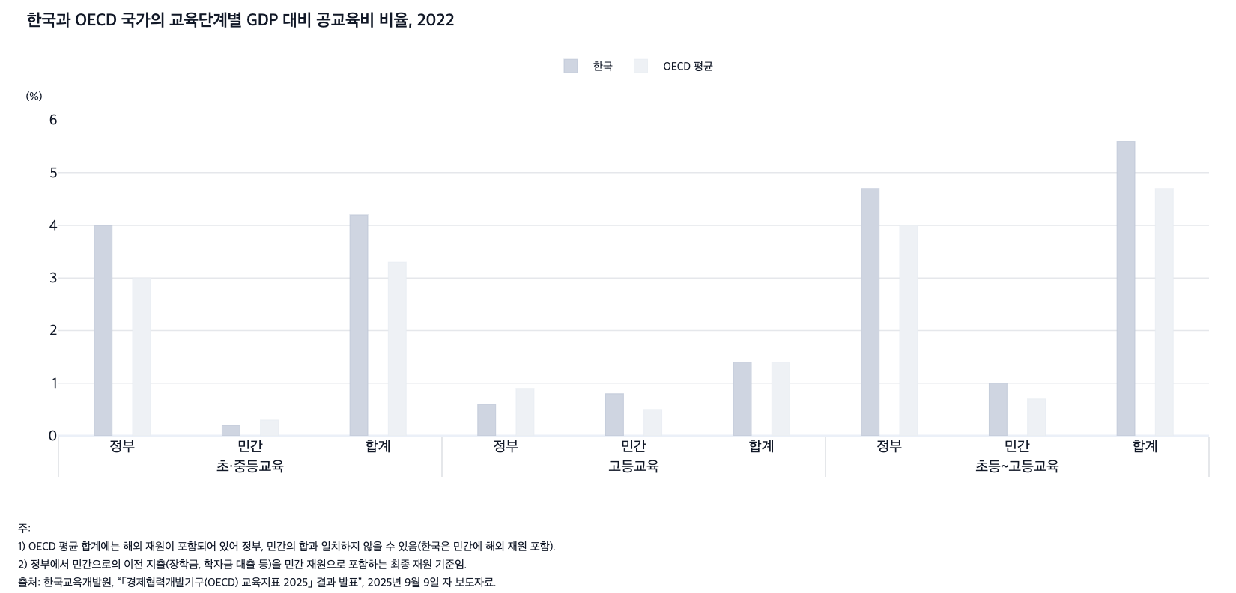
 |  | 그림 3-4. 한국과 OECD 국가의 교육단계별 GDP 대비 공교육비 비율, 2022

 |  |  |  |  | (%)
 |  | 구분 |  | 한국 | OECD 평균
 |  | 초·중등교육 | 정부 | 4.0 | 3.0
 |  |  | 민간 | 0.2 | 0.3
 |  |  | 합계 | 4.2 | 3.3
 |  | 고등교육 | 정부 | 0.6 | 0.9
 |  |  | 민간 | 0.8 | 0.5
 |  |  | 합계 | 1.4 | 1.4
 |  | 초등~고등교육 | 정부 | 4.7 | 4.0
 |  |  | 민간 | 1.0 | 0.7
 |  |  | 합계 | 5.6 | 4.7

 |  | 주: 1) OECD 평균 합계에는 해외 재원이 포함되어 있어 정부, 민간의 합과 일치하지 않을 수 있음(한국은 민간에 해외 재원 포함).
 |  | 2) 정부에서 민간으로의 이전 지출(장학금, 학자금 대출 등)을 민간 재원으로 포함하는 최종 재원 기준임.
 |  | 출처: 한국교육개발원, “｢경제협력개발기구(OECD) 교육지표 2025｣ 결과 발표”, 2025년 9월 9일 자 보도자료.

5. 한국과 OECD 국가의 국제 학업성취도 평가(PIS
5. 한국과 OECD 국가의 국제 학업성취도 평가(PISA) 결과, 2015, 2018, 2022

← 개요 및 목차 | 웹에서 열기

그림 3-5 · 미리보기 |  | 원자료 (Data)

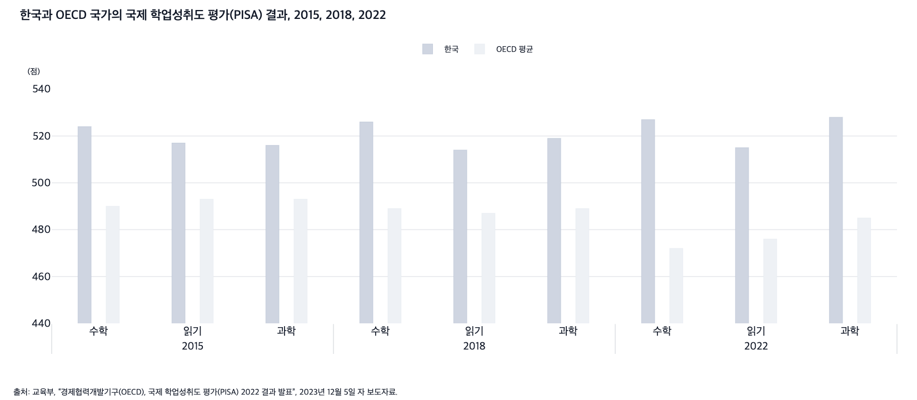
 |  | 그림 3-5. 한국과 OECD 국가의 국제 학업성취도 평가(PISA) 결과, 2015, 2018, 2022

 |  |  |  |  | (점)
 |  | 연도 | 영역 | 한국 | OECD 평균
 |  | 2015 | 수학 | 524 | 490
 |  |  | 읽기 | 517 | 493
 |  |  | 과학 | 516 | 493
 |  | 2018 | 수학 | 526 | 489
 |  |  | 읽기 | 514 | 487
 |  |  | 과학 | 519 | 489
 |  | 2022 | 수학 | 527 | 472
 |  |  | 읽기 | 515 | 476
 |  |  | 과학 | 528 | 485

 |  | 출처: 교육부, “경제협력개발기구(OECD), 국제 학업성취도 평가(PISA) 2022 결과 발표”, 2023년 12월 5일 자 보도자료.

6. 한국과 OECD 국가의 PISA 수학 점수 분산 비
6. 한국과 OECD 국가의 PISA 수학 점수 분산 비율, 2012, 2022

← 개요 및 목차 | 웹에서 열기

그림 3-6 · 미리보기 |  | 원자료 (Data)

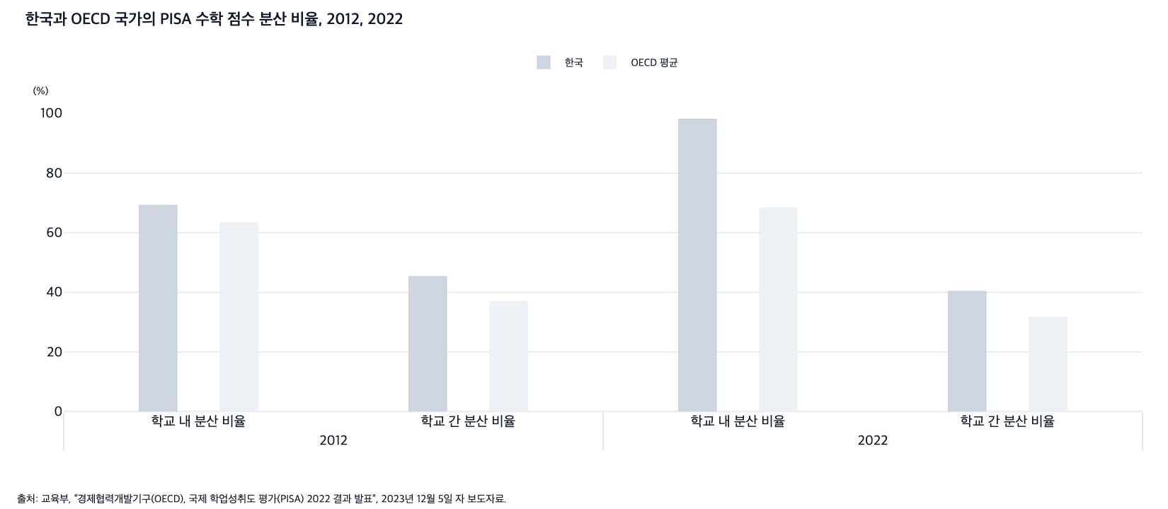
 |  | 그림 3-6. 한국과 OECD 국가의 PISA 수학 점수 분산 비율, 2012, 2022

 |  |  |  |  | (%)
 |  | 연도 | 구분 | 한국 | OECD 평균
 |  | 2012 | 학교 내 분산 비율 | 69.2 | 63.3
 |  |  | 학교 간 분산 비율 | 45.3 | 36.9
 |  | 2022 | 학교 내 분산 비율 | 98.1 | 68.3
 |  |  | 학교 간 분산 비율 | 40.3 | 31.6

 |  | 출처: 교육부, “경제협력개발기구(OECD), 국제 학업성취도 평가(PISA) 2022 결과 발표”, 2023년 12월 5일 자 보도자료.

7. 학교급별 학생 1인당 월평균 사교육비, 2010-2
7. 학교급별 학생 1인당 월평균 사교육비, 2010-2024

← 개요 및 목차 | 웹에서 열기

그림 3-7 · 미리보기 |  | 원자료 (Data)

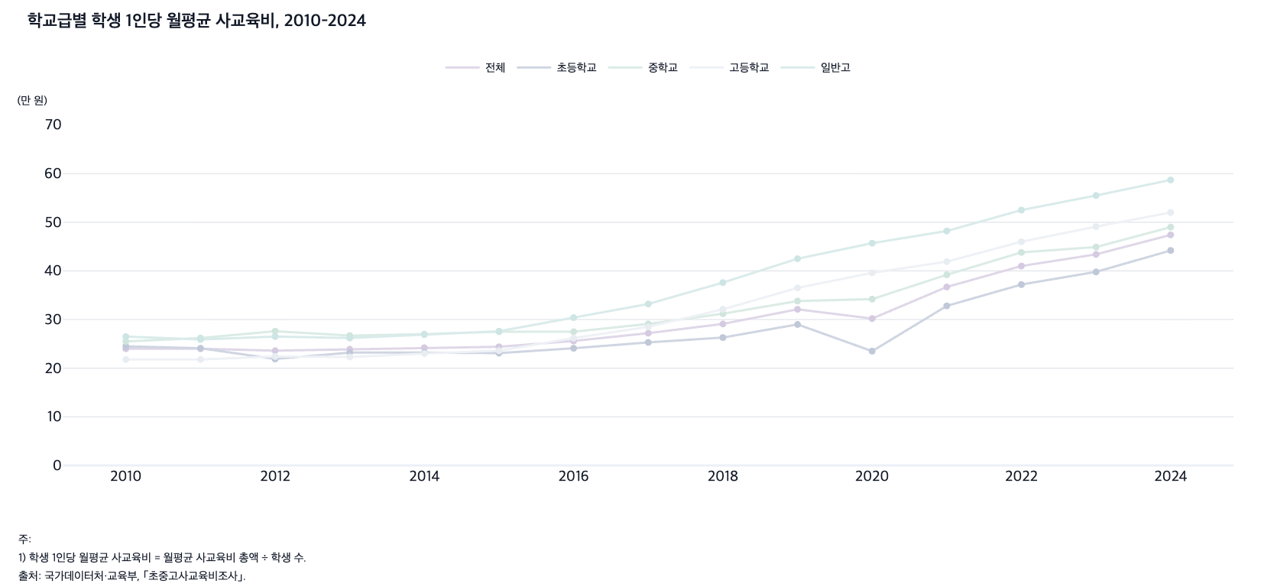
 |  | 그림 3-7. 학교급별 학생 1인당 월평균 사교육비, 2010-2024

 |  |  |  |  |  |  | (만 원)
 |  | 연도 | 전체 | 초등학교 | 중학교 | 고등학교 | 일반고
 |  | 2010 | 24.0 | 24.5 | 25.5 | 21.8 | 26.5
 |  | 2011 | 24.0 | 24.1 | 26.2 | 21.8 | 25.9
 |  | 2012 | 23.6 | 21.9 | 27.6 | 22.4 | 26.5
 |  | 2013 | 23.9 | 23.2 | 26.7 | 22.3 | 26.2
 |  | 2014 | 24.2 | 23.2 | 27.0 | 23.0 | 26.9
 |  | 2015 | 24.4 | 23.1 | 27.5 | 23.6 | 27.6
 |  | 2016 | 25.6 | 24.1 | 27.5 | 26.2 | 30.4
 |  | 2017 | 27.2 | 25.3 | 29.1 | 28.5 | 33.2
 |  | 2018 | 29.1 | 26.3 | 31.2 | 32.1 | 37.6
 |  | 2019 | 32.1 | 29.0 | 33.8 | 36.5 | 42.5
 |  | 2020 | 30.2 | 23.5 | 34.2 | 39.6 | 45.7
 |  | 2021 | 36.7 | 32.8 | 39.2 | 41.9 | 48.2
 |  | 2022 | 41.0 | 37.2 | 43.8 | 46.0 | 52.5
 |  | 2023 | 43.4 | 39.8 | 44.9 | 49.1 | 55.5
 |  | 2024 | 47.4 | 44.2 | 49.0 | 52.0 | 58.7

 |  | 주: 1) 학생 1인당 월평균 사교육비 = 월평균 사교육비 총액 ÷ 학생 수.
 |  | 2) 2017년부터 진로·진학 학습상담 비용이 사교육비에 포함됨.
 |  | 출처: 국가데이터처·교육부, ｢초중고사교육비조사｣.

8. OECD 국가의 사교육 참여 수준, 2022
8. OECD 국가의 사교육 참여 수준, 2022

← 개요 및 목차 | 웹에서 열기

그림 3-8 · 미리보기 |  | 원자료 (Data)

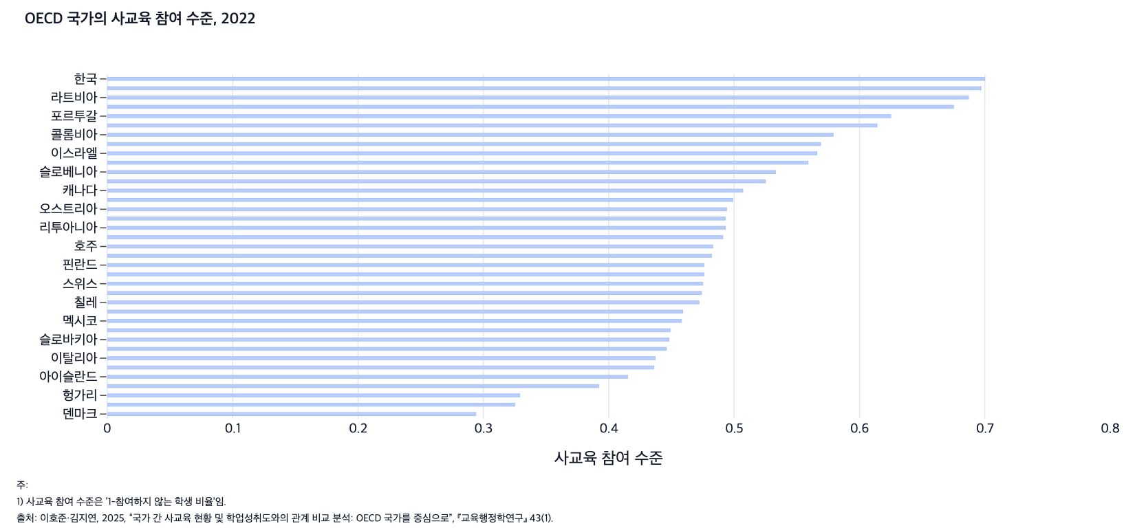
 |  | 그림 3-8. OECD 국가의 사교육 참여 수준, 2022

 |  | 국가 | 사교육 참여 수준
 |  | 덴마크 | 0.294
 |  | 아일랜드 | 0.325
 |  | 헝가리 | 0.329
 |  | 벨기에 | 0.392
 |  | 아이슬란드 | 0.415
 |  | 네덜란드 | 0.436
 |  | 이탈리아 | 0.437
 |  | 스페인 | 0.446
 |  | 슬로바키아 | 0.448
 |  | 스웨덴 | 0.449
 |  | 멕시코 | 0.458
 |  | 미국 | 0.459
 |  | 칠레 | 0.472
 |  | 독일 | 0.474
 |  | 스위스 | 0.475
 |  | 체코 | 0.476
 |  | 핀란드 | 0.476
 |  | 코스타리카 | 0.482
 |  | 호주 | 0.483
 |  | 터키 | 0.491
 |  | 리투아니아 | 0.493
 |  | 노르웨이 | 0.493
 |  | 오스트리아 | 0.494
 |  | 프랑스 | 0.499
 |  | 캐나다 | 0.507
 |  | 뉴질랜드 | 0.525
 |  | 슬로베니아 | 0.533
 |  | 영국 | 0.559
 |  | 이스라엘 | 0.566
 |  | 폴란드 | 0.569
 |  | 콜롬비아 | 0.579
 |  | 일본 | 0.614
 |  | 포르투갈 | 0.625
 |  | 그리스 | 0.675
 |  | 라트비아 | 0.687
 |  | 에스토니아 | 0.697
 |  | 한국 | 0.700

 |  | 주: 1) 사교육 참여 수준은 ‘1-참여하지 않는 학생 비율’임.
 |  | 출처: 이호준·김지연, 2025, “국가 간 사교육 현황 및 학업성취도와의 관계 비교 분석: OECD 국가를 중심으로”, 『교육행정학연구』 43(1).

9. 초·중·고 학교에 대한 평가, 2024
9. 초·중·고 학교에 대한 평가, 2024

← 개요 및 목차 | 웹에서 열기

그림 3-9 · 미리보기 |  | 원자료 (Data)

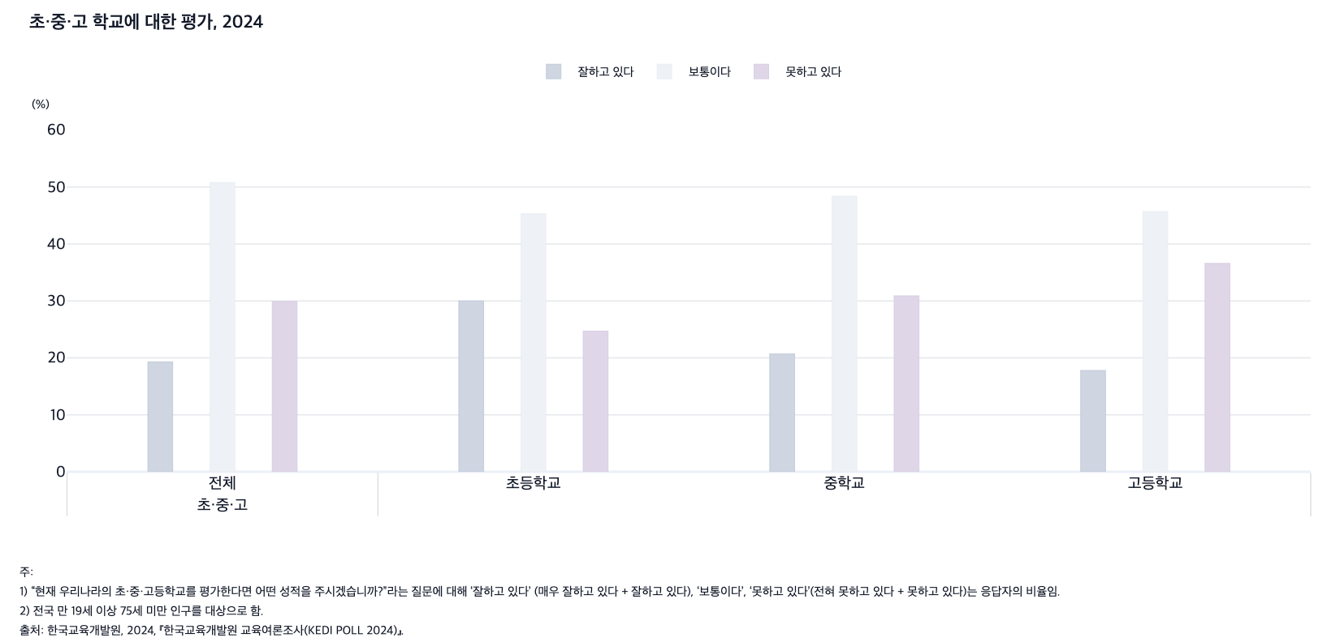
 |  | 그림 3-9. 초·중·고 학교에 대한 평가, 2024

 |  |  |  |  | (%)
 |  |  | 잘하고 있다 | 보통이다 | 못하고 있다
 |  | 초·중·고 전체 | 19.3 | 50.8 | 29.9
 |  | 초등학교 | 30.0 | 45.3 | 24.7
 |  | 중학교 | 20.7 | 48.4 | 30.9
 |  | 고등학교 | 17.8 | 45.7 | 36.6

 |  | 주: 1) “현재 우리나라의 초·중·고등학교를 평가한다면 어떤 성적을 주시겠습니까?”라는 질문에 대해 ‘잘하고 있다’(매우 잘하고 있다 + 잘하고 있다), ‘보통이다’, ‘못하고 있다’(전혀 못하고 있다 + 못하고 있다)는 응답자의 비율임.
 |  | 2) 전국 만 19세 이상 75세 미만 인구를 대상으로 함.
 |  | 출처: 한국교육개발원, 2024, 『한국교육개발원 교육여론조사(KEDI POLL 2024)』.

10. OECD 주요국 학생의 학업 관련 불안감, 201
10. OECD 주요국 학생의 학업 관련 불안감, 2015

← 개요 및 목차 | 웹에서 열기

그림 3-10 · 미리보기 |  | 원자료 (Data)

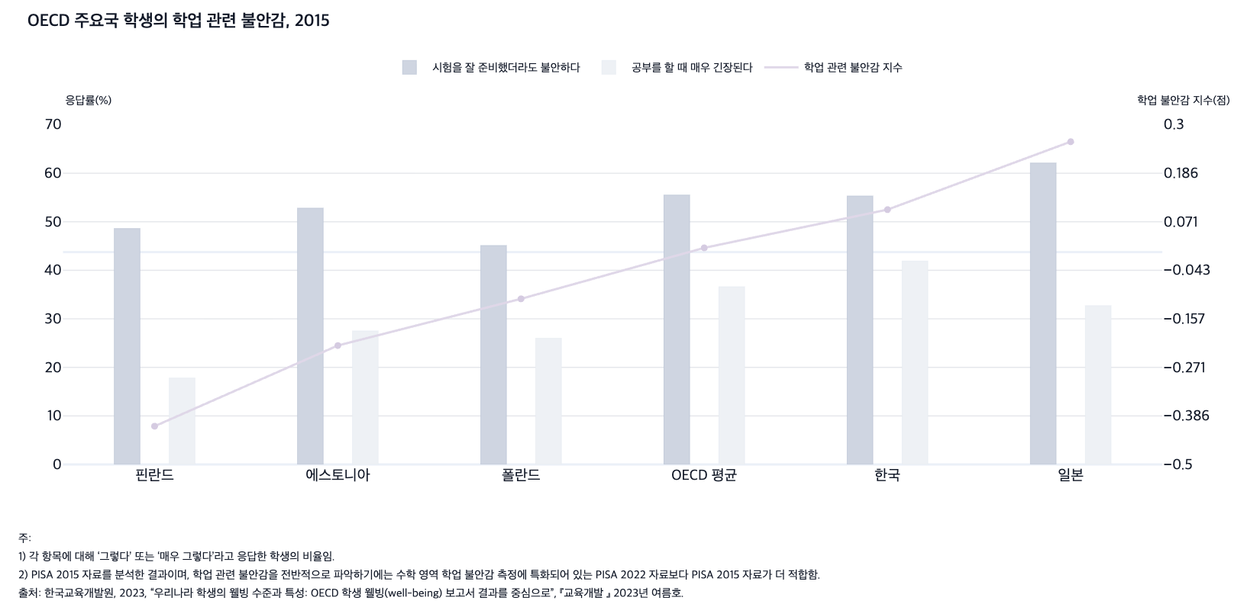
 |  | 그림 3-10. OECD 주요국 학생의 학업 관련 불안감, 2015

 |  | 국가 | 시험을 잘 준비했더라도 불안하다 (%) | 공부를 할 때 매우 긴장된다 (%) | 학업 관련 불안감 지수 (점)
 |  | 핀란드 | 48.6 | 17.8 | -0.41
 |  | 에스토니아 | 52.8 | 27.5 | -0.22
 |  | 폴란드 | 45.1 | 26.0 | -0.11
 |  | OECD 평균 | 55.5 | 36.6 | 0.01
 |  | 한국 | 55.3 | 41.9 | 0.10
 |  | 일본 | 62.1 | 32.7 | 0.26

 |  | 주: 1) 각 항목에 대해 ‘그렇다’ 또는 ‘매우 그렇다’라고 응답한 학생의 비율임.
 |  | 2) PISA 2015 자료를 분석한 결과이며, 학업 관련 불안감을 전반적으로 파악하기에는 수학 영역 학업 불안감 측정에 특화되어 있는 PISA 2022 자료보다 PISA 2015 자료가 더 적합함.
 |  | 출처: 한국교육개발원, 2023, “우리나라 학생의 웰빙 수준과 특성: OECD 학생 웰빙(well-being) 보고서 결과를 중심으로”, 『교육개발』 2023년 여름호.

11. OECD 주요국 학부모의 학교교육 만족도, 200
11. OECD 주요국 학부모의 학교교육 만족도, 2009-2022

← 개요 및 목차 | 웹에서 열기

그림 3-11 · 미리보기 |  | 원자료 (Data)

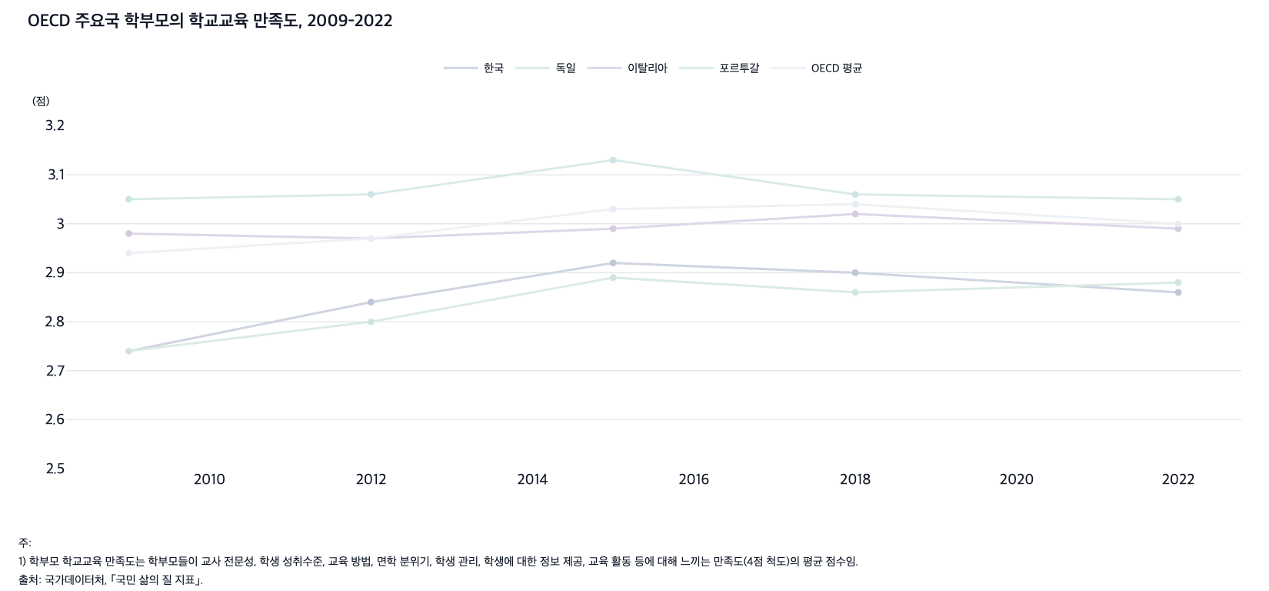
 |  | 그림 3-11. OECD 주요국 학부모의 학교교육 만족도, 2009-2022

 |  |  |  |  |  |  | (점)
 |  | 연도 | 한국 | 독일 | 이탈리아 | 포르투갈 | OECD 평균
 |  | 2009 | 2.74 | 2.74 | 2.98 | 3.05 | 2.94
 |  | 2012 | 2.84 | 2.80 | 2.97 | 3.06 | 2.97
 |  | 2015 | 2.92 | 2.89 | 2.99 | 3.13 | 3.03
 |  | 2018 | 2.90 | 2.86 | 3.02 | 3.06 | 3.04
 |  | 2022 | 2.86 | 2.88 | 2.99 | 3.05 | 3.00

 |  | 주: 1) 학부모 학교교육 만족도는 학부모들이 교사 전문성, 학생 성취수준, 교육 방법, 면학 분위기, 학생 관리, 학생에 대한 정보 제공, 교육 활동 등에 대해 느끼는 만족도(4점 척도)의 평균 점수임.
 |  | 출처: 국가데이터처, ｢국민 삶의 질 지표｣.

12. 교육수준별 전공-직업 일치도, 2000-2024
12. 교육수준별 전공-직업 일치도, 2000-2024

← 개요 및 목차 | 웹에서 열기

그림 3-12 · 미리보기 |  | 원자료 (Data)

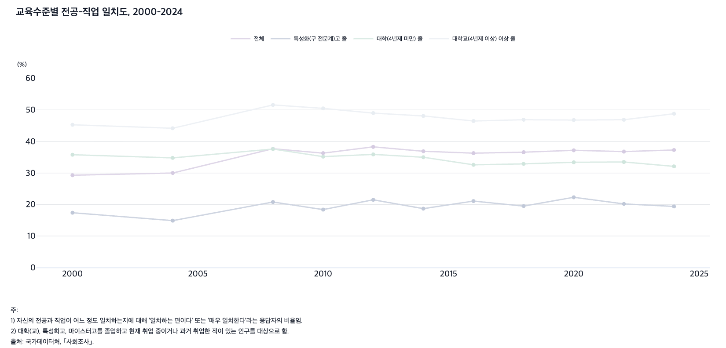
 |  | 그림 3-12. 교육수준별 전공-직업 일치도, 2000-2024

 |  |  |  |  |  | (%)
 |  | 연도 | 전체 | 특성화(구 전문계)고 졸 | 대학(4년제 미만) 졸 | 대학교(4년제 이상) 이상 졸
 |  | 2000 | 29.3 | 17.4 | 35.8 | 45.3
 |  | 2004 | 30.0 | 14.9 | 34.8 | 44.2
 |  | 2008 | 37.7 | 20.8 | 37.6 | 51.6
 |  | 2010 | 36.3 | 18.4 | 35.2 | 50.5
 |  | 2012 | 38.3 | 21.5 | 35.9 | 49.0
 |  | 2014 | 36.9 | 18.7 | 35.0 | 48.1
 |  | 2016 | 36.3 | 21.1 | 32.6 | 46.5
 |  | 2018 | 36.6 | 19.5 | 32.9 | 46.9
 |  | 2020 | 37.2 | 22.3 | 33.4 | 46.8
 |  | 2022 | 36.8 | 20.2 | 33.5 | 46.9
 |  | 2024 | 37.3 | 19.4 | 32.1 | 48.8

 |  | 주: 1) 자신의 전공과 직업이 어느 정도 일치하는지에 대해 ‘일치하는 편이다’ 또는 ‘매우 일치한다’라는 응답자의 비율임.
 |  | 2) 대학(교), 특성화고, 마이스터고를 졸업하고 현재 취업 중이거나 과거 취업한 적이 있는 인구를 대상으로 함.
 |  | 출처: 국가데이터처, ｢사회조사｣.

13. 시도별 초등학교 1학년 늘봄학교 참여율, 2024
13. 시도별 초등학교 1학년 늘봄학교 참여율, 2024

← 개요 및 목차 | 웹에서 열기

표 3-1 · 미리보기 |  | 원자료 (Data)

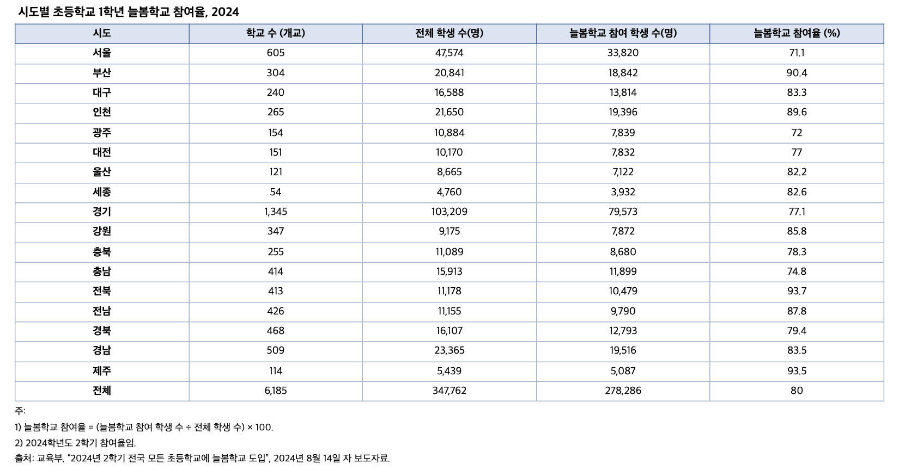
 |  | 표 3-1. 시도별 초등학교 1학년 늘봄학교 참여율, 2024

 |  | 시도 | 학교 수 (개교) | 전체 학생 수(명) | 늘봄학교 참여 학생 수(명) | 늘봄학교 참여율 (%)
 |  | 서울 | 605 | 47,574 | 33,820 | 71.1
 |  | 부산 | 304 | 20,841 | 18,842 | 90.4
 |  | 대구 | 240 | 16,588 | 13,814 | 83.3
 |  | 인천 | 265 | 21,650 | 19,396 | 89.6
 |  | 광주 | 154 | 10,884 | 7,839 | 72.0
 |  | 대전 | 151 | 10,170 | 7,832 | 77.0
 |  | 울산 | 121 | 8,665 | 7,122 | 82.2
 |  | 세종 | 54 | 4,760 | 3,932 | 82.6
 |  | 경기 | 1,345 | 103,209 | 79,573 | 77.1
 |  | 강원 | 347 | 9,175 | 7,872 | 85.8
 |  | 충북 | 255 | 11,089 | 8,680 | 78.3
 |  | 충남 | 414 | 15,913 | 11,899 | 74.8
 |  | 전북 | 413 | 11,178 | 10,479 | 93.7
 |  | 전남 | 426 | 11,155 | 9,790 | 87.8
 |  | 경북 | 468 | 16,107 | 12,793 | 79.4
 |  | 경남 | 509 | 23,365 | 19,516 | 83.5
 |  | 제주 | 114 | 5,439 | 5,087 | 93.5
 |  | 전체 | 6,185 | 347,762 | 278,286 | 80.0

 |  | 주: 1) 늘봄학교 참여율 = (늘봄학교 참여 학생 수 ÷ 전체 학생 수) × 100.
 |  | 2) 2024학년도 2학기 참여율임.
 |  | 출처: 교육부, “2024년 2학기 전국 모든 초등학교에 늘봄학교 도입”, 2024년 8월 14일 자 보도자료.

14. 보육 및 유아교육 기관 만족도, 2015-2024
14. 보육 및 유아교육 기관 만족도, 2015-2024

← 개요 및 목차 | 웹에서 열기

그림 3-13 · 미리보기 |  | 원자료 (Data)

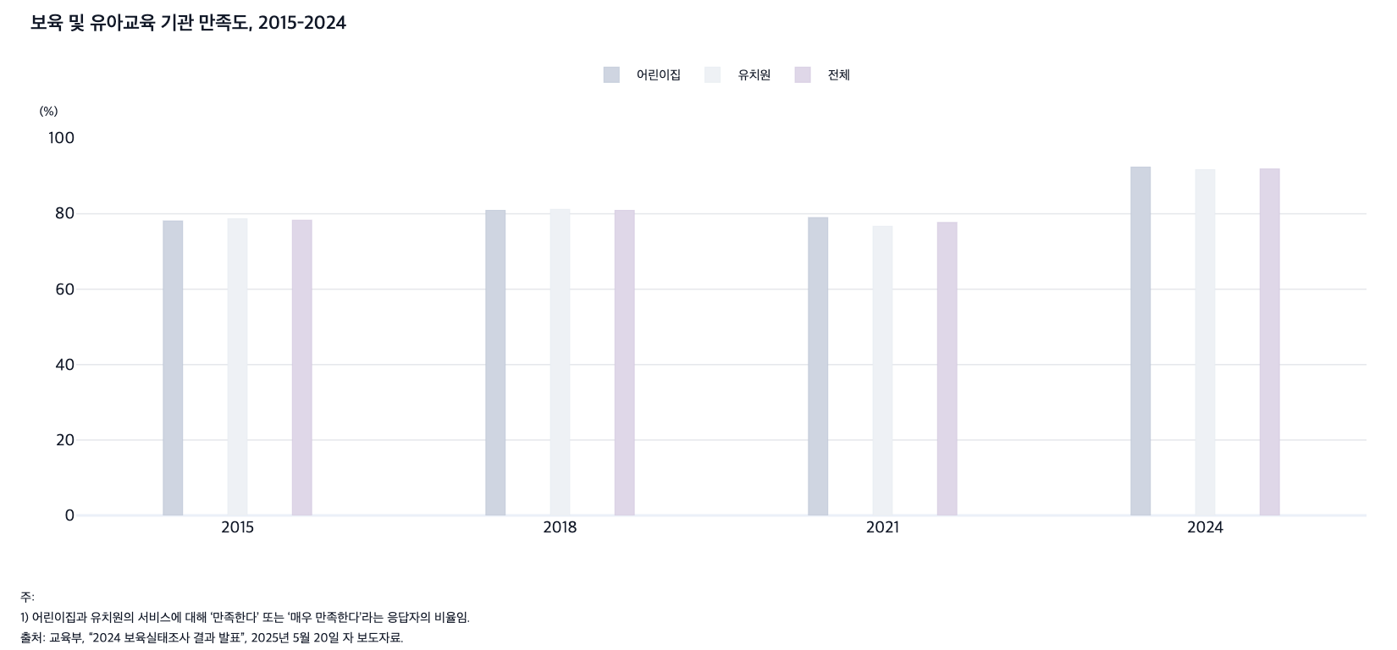
 |  | 그림 3-13. 보육 및 유아교육 기관 만족도, 2015-2024

 |  |  |  |  | (%)
 |  | 연도 | 어린이집 | 유치원 | 전체
 |  | 2015 | 78.1 | 78.7 | 78.3
 |  | 2018 | 80.9 | 81.2 | 80.9
 |  | 2021 | 79.0 | 76.7 | 77.7
 |  | 2024 | 92.4 | 91.7 | 91.9

 |  | 주: 1) 어린이집과 유치원의 서비스에 대해 ‘만족한다’ 또는 ‘매우 만족한다’라는 응답자의 비율임.
 |  | 출처: 교육부, “2024 보육실태조사 결과 발표”, 2025년 5월 20일 자 보도자료.

15. 주요국 학생의 학교 밖 신체활동 미참여율, 201
15. 주요국 학생의 학교 밖 신체활동 미참여율, 2015

← 개요 및 목차 | 웹에서 열기

그림 3-14 · 미리보기 |  | 원자료 (Data)

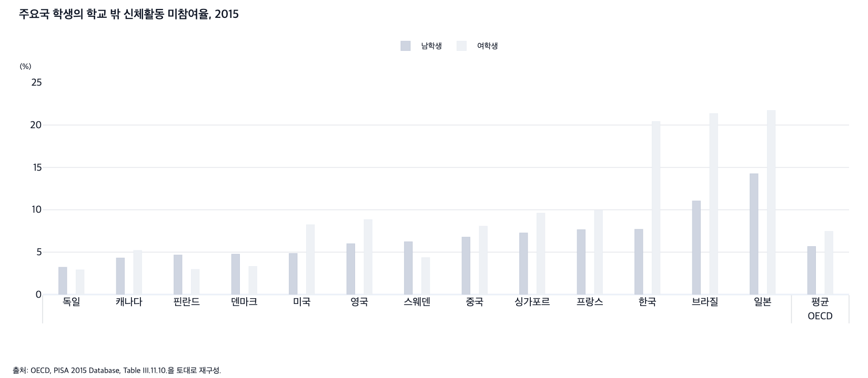
 |  | 그림 3-14. 주요국 학생의 학교 밖 신체활동 미참여율, 2015

 |  |  |  | (%)
 |  |  | 남학생 | 여학생
 |  | 독일 | 3.2 | 2.9
 |  | 캐나다 | 4.3 | 5.2
 |  | 핀란드 | 4.7 | 3.0
 |  | 덴마크 | 4.8 | 3.3
 |  | 미국 | 4.8 | 8.2
 |  | OECD 평균 | 5.7 | 7.5
 |  | 영국 | 6.0 | 8.8
 |  | 스웨덴 | 6.2 | 4.4
 |  | 중국 | 6.8 | 8.1
 |  | 싱가포르 | 7.3 | 9.6
 |  | 프랑스 | 7.7 | 10.0
 |  | 한국 | 7.7 | 20.4
 |  | 브라질 | 11.0 | 21.4
 |  | 일본 | 14.3 | 21.7

 |  | 출처: OECD, PISA 2015 Database, Table III.11.10.을 토대로 재구성.

 |  |  |  |  | Percentage of students who do not exercise outside of school
 |  |  |  |  | Boys |  | Girls |  | Boys - girls |  | Labels
 |  |  |  |  | % | S.E. | % | S.E. | % | S.E.

 |  |  |  |  | 14.3 | (0.7) | 21.7 | (1.1) | -7.5 | (1.2) | Japan -7
 |  |  |  |  | 12.0 | (0.6) | 22.8 | (0.9) | -10.8 | (1.1) | United Arab Emirates -11
 |  |  |  |  | 11.0 | (0.5) | 21.4 | (0.7) | -10.3 | (0.8) | Brazil -10
 |  |  |  |  | 10.4 | (0.4) | 18.6 | (0.5) | -8.3 | (0.6) | Qatar -8
 |  |  |  |  | 10.2 | (0.7) | 14.6 | (0.6) | -4.4 | (0.8) | Colombia -4
 |  |  |  |  | 9.4 | (0.6) | 12.6 | (0.7) | -3.2 | (0.9) | Hong Kong (China) -3
 |  |  |  |  | 9.1 | (0.6) | 13.3 | (0.7) | -4.2 | (0.9) | Macao (China) -4
 |  |  |  |  | 9.0 | (0.6) | 9.9 | (0.6) | -0.9 | (0.7) | Spain
 |  |  |  |  | 8.6 | (0.9) | 14.8 | (0.7) | -6.2 | (1.2) | Israel -6
 |  |  |  |  | 8.1 | (0.5) | 14.8 | (0.8) | -6.6 | (0.9) | Turkey -7
 |  |  |  |  | 8.1 | (0.6) | 10.9 | (0.6) | -2.8 | (0.7) | Portugal -3
 |  |  |  |  | 7.7 | (0.5) | 20.4 | (1.0) | -12.7 | (1.2) | Korea -13
 |  |  |  |  | 7.7 | (0.5) | 10.0 | (0.6) | -2.3 | (0.8) | France -2
 |  |  |  |  | 7.6 | (0.6) | 14.0 | (0.8) | -6.3 | (1.0) | Uruguay -6
 |  |  |  |  | 7.3 | (0.5) | 9.6 | (0.6) | -2.3 | (0.8) | Singapore -2
 |  |  |  |  | 7.0 | (0.6) | 18.6 | (1.0) | -11.6 | (1.0) | Tunisia -12
 |  |  |  |  | 6.8 | (0.5) | 8.1 | (0.7) | -1.3 | (0.9) | B-S-J-G (China)
 |  |  |  |  | 6.8 | (0.5) | 10.8 | (0.6) | -4.1 | (0.8) | Chinese Taipei -4
 |  |  |  |  | 6.8 | (0.7) | 9.3 | (0.8) | -2.5 | (0.9) | Dominican Republic -3
 |  |  |  |  | 6.7 | (0.7) | 6.6 | (0.5) | 0.1 | (0.8) | New Zealand
 |  |  |  |  | 6.7 | (0.5) | 8.3 | (0.6) | -1.6 | (0.8) | Bulgaria
 |  |  |  |  | 6.4 | (0.5) | 13.7 | (0.7) | -7.3 | (0.9) | Costa Rica -7
 |  |  |  |  | 6.2 | (0.5) | 4.4 | (0.5) | 1.9 | (0.6) | Sweden 2
 |  |  |  |  | 6.1 | (0.5) | 9.7 | (0.6) | -3.6 | (0.8) | Greece -4
 |  |  |  |  | 6.0 | (0.5) | 8.8 | (0.5) | -2.8 | (0.8) | United Kingdom -3
 |  |  |  |  | 5.9 | (0.4) | 8.2 | (0.6) | -2.3 | (0.7) | Luxembourg -2
 |  |  |  |  | 5.9 | (0.5) | 7.9 | (0.6) | -2.0 | (0.7) | Croatia -2
 |  |  |  |  | 5.7 | (0.1) | 7.5 | (0.1) | -1.8 | (0.1) | OECD average -2
 |  |  |  |  | 5.6 | (0.4) | 8.9 | (0.5) | -3.2 | (0.6) | Belgium -3
 |  |  |  |  | 5.5 | (0.5) | 6.7 | (0.5) | -1.1 | (0.7) | Austria
 |  |  |  |  | 5.3 | (0.3) | 7.6 | (0.4) | -2.3 | (0.5) | Australia -2
 |  |  |  |  | 5.2 | (0.4) | 5.5 | (0.5) | -0.2 | (0.7) | Estonia
 |  |  |  |  | 5.2 | (0.5) | 7.3 | (0.5) | -2.1 | (0.6) | Mexico -2
 |  |  |  |  | 5.2 | (0.4) | 10.8 | (0.7) | -5.6 | (0.8) | Chile -6
 |  |  |  |  | 5.0 | (0.6) | 5.0 | (0.6) | 0.0 | (0.8) | Iceland
 |  |  |  |  | 5.0 | (0.4) | 4.4 | (0.4) | 0.5 | (0.5) | Lithuania
 |  |  |  |  | 4.8 | (0.4) | 8.2 | (0.6) | -3.4 | (0.7) | United States -3
 |  |  |  |  | 4.8 | (0.3) | 3.7 | (0.4) | 1.1 | (0.5) | Slovak Republic 1
 |  |  |  |  | 4.8 | (0.5) | 3.3 | (0.4) | 1.4 | (0.5) | Denmark 1
 |  |  |  |  | 4.8 | (0.5) | 3.4 | (0.4) | 1.3 | (0.6) | Norway 1
 |  |  |  |  | 4.7 | (0.4) | 3.0 | (0.3) | 1.7 | (0.5) | Finland 2
 |  |  |  |  | 4.3 | (0.3) | 5.2 | (0.4) | -0.9 | (0.4) | Canada -1
 |  |  |  |  | 4.2 | (0.4) | 5.2 | (0.5) | -1.0 | (0.7) | Hungary
 |  |  |  |  | 4.1 | (0.4) | 3.7 | (0.4) | 0.5 | (0.5) | Latvia
 |  |  |  |  | 4.0 | (0.4) | 2.6 | (0.4) | 1.3 | (0.5) | Czech Republic 1
 |  |  |  |  | 3.8 | (0.4) | 3.4 | (0.4) | 0.4 | (0.5) | Slovenia
 |  |  |  |  | 3.8 | (0.4) | 3.5 | (0.4) | 0.3 | (0.6) | Switzerland
 |  |  |  |  | 3.8 | (0.5) | 3.2 | (0.3) | 0.6 | (0.6) | Poland
 |  |  |  |  | 3.5 | (0.3) | 6.6 | (0.4) | -3.1 | (0.6) | Ireland -3
 |  |  |  |  | 3.5 | (0.4) | 3.6 | (0.4) | -0.1 | (0.5) | Russia
 |  |  |  |  | 3.2 | (0.5) | 3.0 | (0.3) | 0.3 | (0.6) | Thailand
 |  |  |  |  | 3.2 | (0.4) | 2.9 | (0.3) | 0.3 | (0.5) | Germany
 |  |  |  |  | 3.0 | (0.3) | 5.8 | (0.5) | -2.8 | (0.6) | Peru -3
 |  |  |  |  | 2.7 | (0.3) | 3.5 | (0.4) | -0.8 | (0.5) | Netherlands
 |  |  |  |  | 2.7 | (0.3) | 4.9 | (0.5) | -2.2 | (0.5) | Montenegro -2

16. OECD 주요국의 GDP 대비 보육 및 유아교육
16. OECD 주요국의 GDP 대비 보육 및 유아교육 공공지출 비율, 2019

← 개요 및 목차 | 웹에서 열기

그림 3-15 · 미리보기 |  | 원자료 (Data)

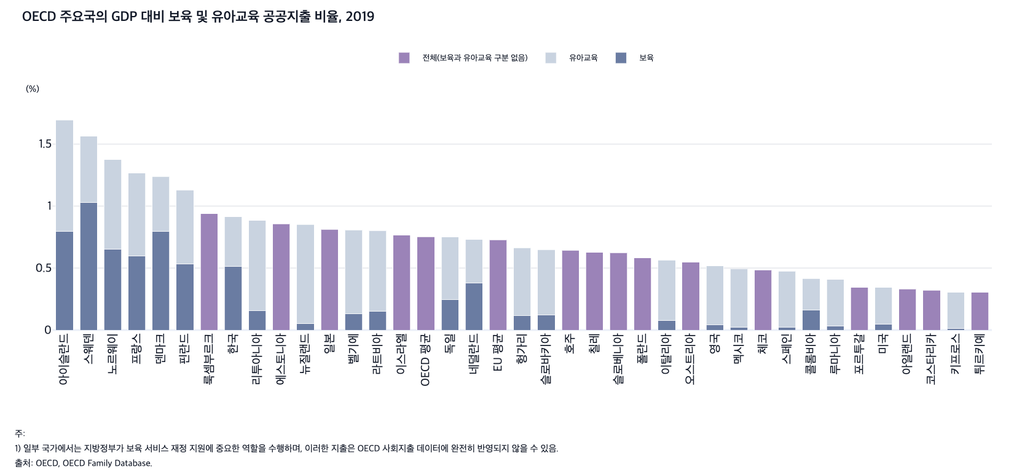
 |  | 그림 3-15. OECD 주요국의 GDP 대비 보육 및 유아교육 공공지출 비율, 2019

 |  |  |  |  |  | (%)
 |  |  | 전체 | 보육 | 유아교육 | 전체(보육과 유아교육 구분 없음)
 |  | 아이슬란드 | 1.70 | 0.79 | 0.90
 |  | 스웨덴 | 1.56 | 1.03 | 0.53
 |  | 노르웨이 | 1.38 | 0.65 | 0.72
 |  | 프랑스 | 1.26 | 0.60 | 0.67
 |  | 덴마크 | 1.24 | 0.80 | 0.44
 |  | 핀란드 | 1.13 | 0.54 | 0.59
 |  | 룩셈부르크 | 0.94 |  |  | 0.94
 |  | 한국 | 0.91 | 0.52 | 0.40
 |  | 리투아니아 | 0.88 | 0.15 | 0.73
 |  | 에스토니아 | 0.86 |  |  | 0.86
 |  | 뉴질랜드 | 0.85 | 0.05 | 0.80
 |  | 일본 | 0.81 |  |  | 0.81
 |  | 벨기에 | 0.81 | 0.13 | 0.67
 |  | 라트비아 | 0.80 | 0.15 | 0.65
 |  | 이스라엘 | 0.76 |  |  | 0.76
 |  | 독일 | 0.75 | 0.24 | 0.51
 |  | OECD 평균 | 0.75 |  |  | 0.75
 |  | 네덜란드 | 0.73 | 0.38 | 0.35
 |  | EU 평균 | 0.73 |  |  | 0.73
 |  | 헝가리 | 0.66 | 0.12 | 0.55
 |  | 슬로바키아 | 0.65 | 0.12 | 0.53
 |  | 호주 | 0.64 |  |  | 0.64
 |  | 칠레 | 0.63 |  |  | 0.63
 |  | 슬로베니아 | 0.62 |  |  | 0.62
 |  | 폴란드 | 0.58 |  |  | 0.58
 |  | 이탈리아 | 0.56 | 0.08 | 0.49
 |  | 오스트리아 | 0.55 |  |  | 0.55
 |  | 영국 | 0.52 | 0.04 | 0.48
 |  | 멕시코 | 0.50 | 0.02 | 0.47
 |  | 체코 | 0.48 |  |  | 0.48
 |  | 스페인 | 0.47 | 0.02 | 0.45
 |  | 콜롬비아 | 0.41 | 0.16 | 0.25
 |  | 루마니아 | 0.41 | 0.03 | 0.37
 |  | 포르투갈 | 0.34 |  |  | 0.34
 |  | 미국 | 0.34 | 0.05 | 0.29
 |  | 아일랜드 | 0.33 |  |  | 0.33
 |  | 코스타리카 | 0.32 |  |  | 0.32
 |  | 키프로스 | 0.30 | 0.01 | 0.29
 |  | 튀르키예 | 0.30 |  |  | 0.30

 |  | 주: 1) 일부 국가에서는 지방정부가 보육 서비스 재정 지원에 중요한 역할을 수행하며, 이러한 지출은 OECD 사회지출 데이터에 완전히 반영되지 않을 수 있음.
 |  | 출처: OECD, OECD Family Database.

